Ark1
Beregning kabelklammer
Kortslutningsstrøm-krefter
I henhold til NEK EN 61914:2016

Dato:
Kunde:
Beregnet av:

S: | 0.2 | Senter-senter avstand mellom to nabo ledere (m)
d: |  | Ekstern diametere på kabel (m)
ip: | 43.8 | Toppverdi kortslutningsstrøm (kA)
F: |  | Kraft per meter kabel (N/m)
B: | 10000 | Maksimal belastning på kabelklammer (N). Se leverandørens datablad
L: |  | Maksimal avstand mellom klammer (m)

Flat konfigurasjon. 3 faser ved siden av hverandre
Kraft på de to ytre lederene er alltid rettet utover fra den sentrale lederen
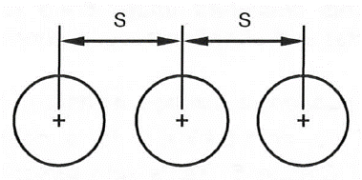
Formel (B.5): | Ffo = 0,16 • ip2 / S | Maksimal kraft på ytre leder
 | Ffo = | 1,534.75 | N/m

Formel (B.6): | Ffm = 0,17 • ip2 / S | Maksimal kraft på midtre leder
 | Ffm = | 1,630.67 | N/m

Formel: | L = B/F | Maksimal avstand mellom klammer
 | L = | 6.13 | m


To parallelle ledere
Formel (B.4): | Ffm = 0,2 • ip2 / S | Maksimal kraft på ledere
 | Ffm = | 1,918.44 | N/m

Formel: | L = B/F | Maksimal avstand mellom klammer
 | L = | 5.21 | m

Forutsetninger for beregning.
-Ytre deformasjon av kabelen må ikke overskride kabelleverandøren krav
-Utbøyning av kabelene mellom festene må ikke overskride kabelleverandørens krav om bøyeradius
-Innfesting av kabelklammer mot underlaget må også tåle disse kreftene

